CG补充
CG名称 | CG出处 | 需求描述 | 参考
喵老师抱着熊熊招手 | 喵老师第一次到店里 | 让喵老师抱着熊笑一下,俯视角，熊有点害羞 | 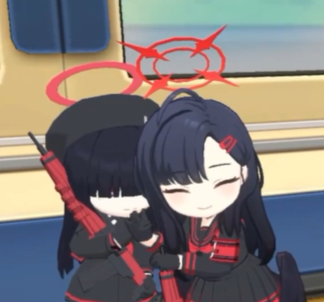
熊抽烟，旁边的喵喵看的目瞪口呆 | 喵老师第三周到店里 | 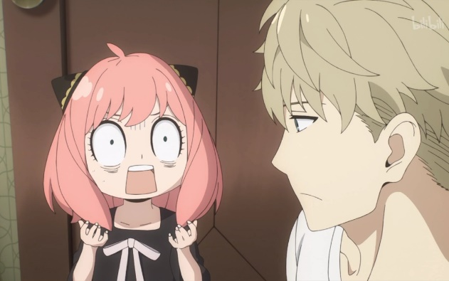 熊坐在桌上抽烟，喵老师站在后面露出惊呆了的标签
一个穿原宿风衣服的蓝色美少女比✌ | 阿柯第二次到店里 | 不要漏眼睛，这个角度就行 | 